Hoja1
Normalizacion de la base de datos de Registro de Actividad(Kairos)

1NF
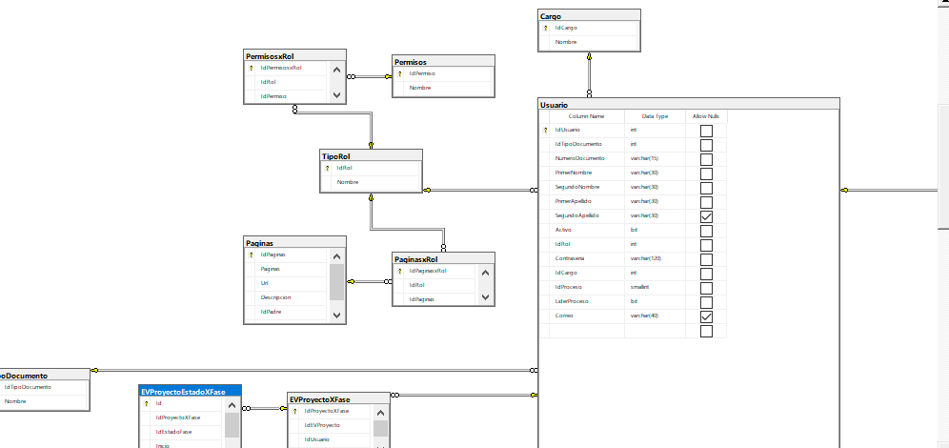

 | 1.Elimine los grupos de repetición en tablas individuales.
 | 2.ree una tabla independiente para cada conjunto de datos relacionados.
 | 3.Identifique cada conjunto de datos relacionados con una clave principal.

2NF

 | 1Cree tablas independientes para conjuntos de valores que se aplican a varios registros.
 | 2Relaciona estas tablas con una clave externa.

3NF

 | 1Elimine los campos que no dependen de la clave.(no pueden haber dos llaves primarias)

